Oppskrift
Sprøstekt Mozarella og melon - AntipastiSprøstekt Mozarella og melon - Antipasti
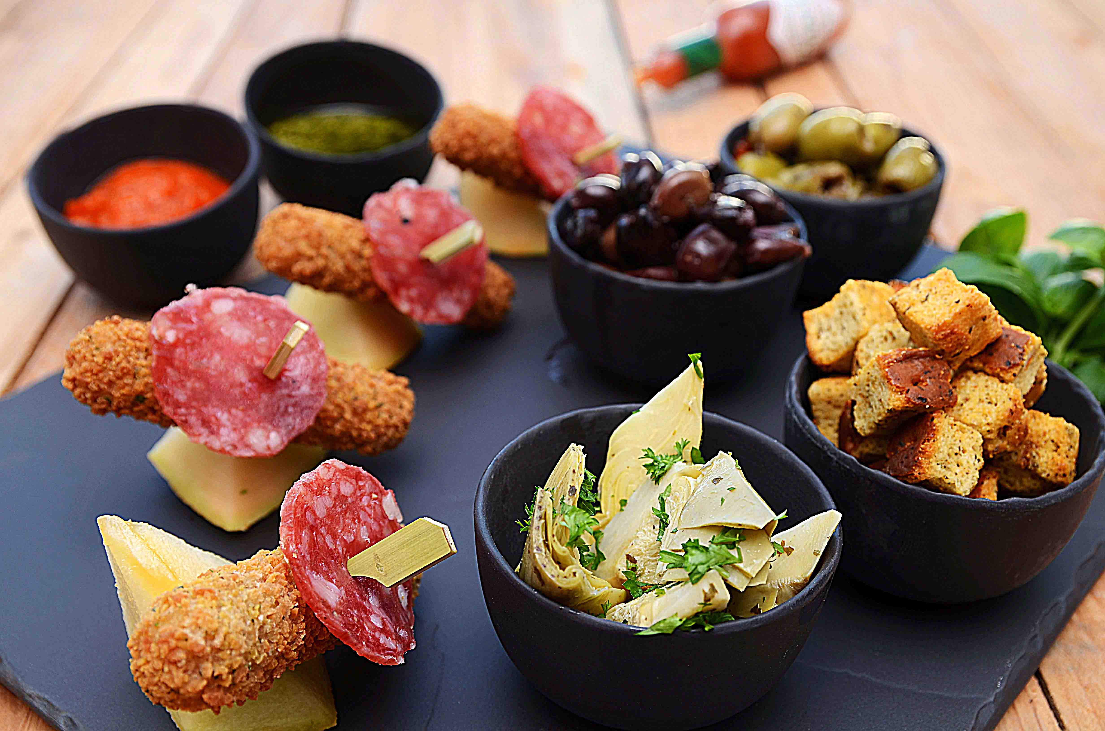

Fritér Mozarella. Kutt opp spekepølse og melon i båter. Anrett som vist på bildet! Smelt smør i panne, miks inn TABASCO®, legg i krutongene og stek lett. Dette kan gjerne gjøres klart på forhånd. Legg opp de to typer oliven, krutongene, ajvar og pesto i skåler. Pynte med urter etter ønske! Fritér Mozarella. Kutt opp spekepølse og melon i båter. Anrett som vist på bildet! Smelt smør i panne, miks inn TABASCO®, legg i krutongene og stek lett. Dette kan gjerne gjøres klart på forhånd. Legg opp de to typer oliven, krutongene, ajvar og pesto i skåler. Pynte med urter etter ønske!
Number of servingsNumber of servings | 1
EPDEPD | ProductProduct | Per servingPer serving |  | TotalTotal |  | QtyPerPackQtyPerPack | PackSizePackSize | PackUnitPackUnit | PackagingPackaging | ItemsItems
23995582399558 | Mozzarella Sticks *(Gluten,Hvete gluten,Rug gluten,Melk)Mozzarella Sticks *(Gluten,Hvete gluten,Rug gluten,Melk) | 0.03 | kgkg | 0 | kgkg | 6 | 1 | kgkg | 6x1kg6x1kg | 0
 | Italiensk spekepølse Italiensk spekepølse | 0.005 | kgkg | 0 | kgkg |  |  |  |  | 0
 | Melon etter ønske Melon etter ønske | 0.02 | kgkg | 0 | kgkg |  |  |  |  | 0
25571302557130 | Artisjokk antipasta Artisjokk antipasta | 0.015 | kgkg | 0 | kgkg | 6 | 1 | kgkg | 6x1kg6x1kg | 0
774893774893 | TABASCO® Sauce 355 ml TABASCO® Sauce 355 ml | 3 | mlml | 0 | mlml | 12 | 355 | mlml | 12x355ml12x355ml | 0
 | Smør Smør | 0.01 | kgkg | 0 | kgkg |  |  |  |  | 0
28738182873818 | Pesto Genovese *(Melk,Nøtter,Kasjunøtter)Pesto Genovese *(Melk,Nøtter,Kasjunøtter) | 0.01 | kgkg | 0 | kgkg | 4 | 1 | kgkg | 4x1kg4x1kg | 0
44507064450706 | Ajvar Puré *(kan inneholde spor av Nøtter,Hasselnøtter,Kasjunøtter,Macademiannøtter,Mandler,Paranøtter,Peanøtter,Pekannøtter,Pistasienøtter,Valnøtter)Ajvar Puré *(kan inneholde spor av Nøtter,Hasselnøtter,Kasjunøtter,Macademiannøtter,Mandler,Paranøtter,Peanøtter,Pekannøtter,Pistasienøtter,Valnøtter) | 0.01 | kgkg | 0 | kgkg | 6 | 1 | ll | 6x1l6x1l | 0

 | * Allergens* Allergens

